微生信示例243

id | dataA | dataB | dataC | group | FC | 微生信，您身边的数据分析，可视化专家
s1 | 23.594431 | 24.933868 | 51.471701 | classA | 2.37654 | https://www.bioinformatics.com.cn/plot_basic_ternary_plot_243
s2 | 35.496807 | 18.281132 | 46.222062 | classA | 9.18848
s3 | 37.946061 | 36.737169 | 25.31677 | classB | 3.543561 | 输出示例图
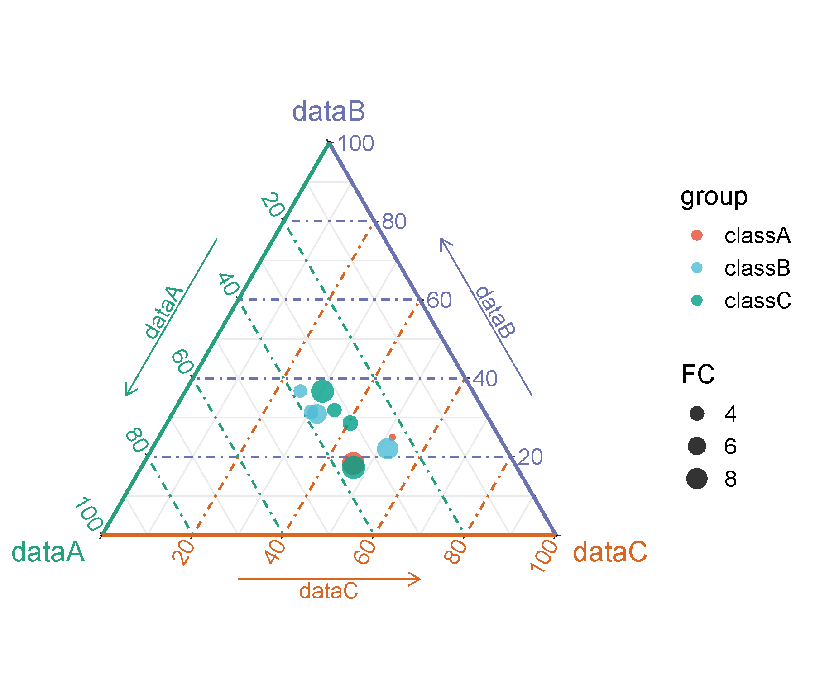
s4 | 37.173413 | 30.914978 | 31.911609 | classB | 6.906899
s5 | 26.075968 | 22.035444 | 51.888588 | classB | 8.13193
s6 | 38.245965 | 31.387041 | 30.366994 | classB | 3.999204
s7 | 33.093159 | 36.678743 | 30.228098 | classC | 9.436731
s8 | 35.934759 | 17.272902 | 46.79234 | classC | 9.765522
s9 | 32.875457 | 31.870336 | 35.254206 | classC | 3.920398
s10 | 31.027778 | 28.569493 | 40.402729 | classC | 4.392259

 |  |  |  |  |  | 注意：

 |  |  |  |  |  | 使用问题，或数据分析合作意向
 |  |  |  |  |  | 请微信扫码联系我们

